生产
运营商 | 腾讯
服务 | 云服务器 | 云数据库MYSQL
选型地址 | http://manage.qcloud.com/shoppingcart/shop.php?tab=cvm## | http://manage.qcloud.com/shoppingcart/shop.php?tab=cdb
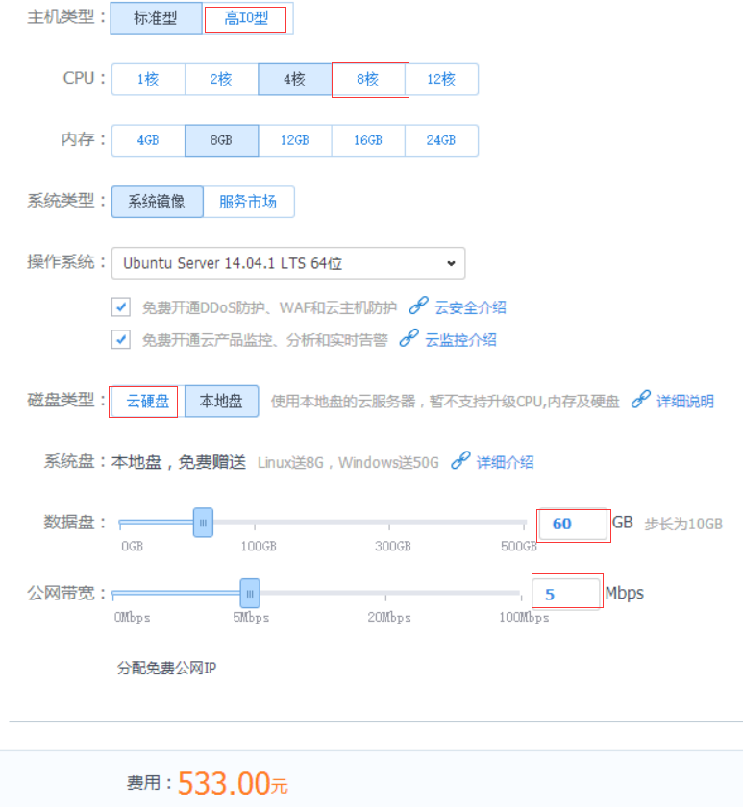
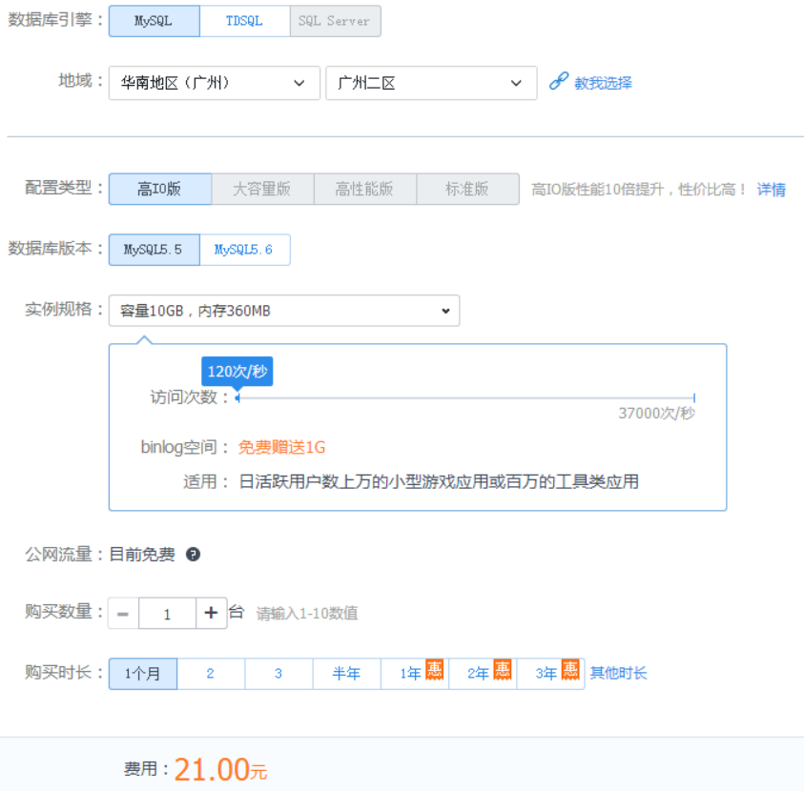
初步配置

